Legende
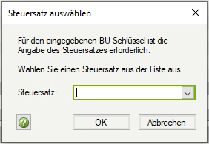
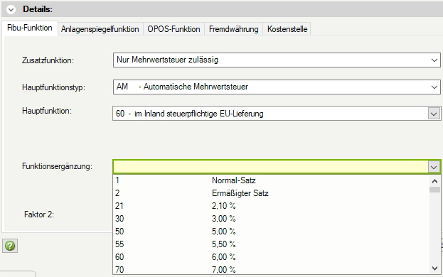
Zusatzfunktion | Hauptfunktion | Bedeutung
M |  | Nur Mehrwertsteuer zulässig (für AM, SAM)
M | AM | Automatische Mehrwertsteuer
M | SAM | Sammelfunktion automatische Mehrwertsteuer
V |  | Nur Vorsteuer zulässig (für V, SAV)
V | AV | Automatische Vorsteuer
V | SAV | Sammelfunktion automatische Vorsteuer
KU |  | Keine Umsatzsteuer zulässig (für S, F)
KU | S | Sammelfunktion
KU | F | Allgemeine Funktion
FE |  | Funktionsergänzung | Bild 1
 | xxx | wählbare Funktionsergänzung (Bild 3)
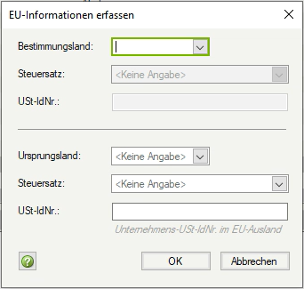
Steuersatz
wählbar in Buchung |  | Beim Übernehmen eines Buchungssatzes auf ein Konto mit dieser Funktion wird das Fenster "Steuersatz auswählen" angezeigt. (Bild 1)
FE wählbar |  | Beim Anlegen der Funktion kann zwischen verschiedenen Steuersätzen gewählt werden. |  | Bild 3
 |  | Bei EU-Funktionen EU-Steuersatztabelle berücksichtigen: Dokument 1021662

UStVA Kz, ZM, OSS
UStVA: xx |  | Buchungen auf Konten mit dieser Funktion werden in der Umsatzsteuer-Voranmeldung (UStVA) in der genannten Kennzahl (Kz) berücksichtigt.
ZM: x |  | Buchungen auf Konten mit dieser Funktion werden in der Zusammenfassenden Meldung (ZM) berücksichtigt. In der Spalte Bemerkung ist ersichtlich, mit welcher Kennung (0, 1 der 2) der Umsatz in der ZM abgebildet wird.
 |  | ZM-Dokument: 1020980
OSS: x |  | Buchungen auf Konten mit dieser Funktion werden in der OSS-EU-Auswertung (OSS) berücksichtigt. | Bild 2
 |  | OSS-Dokument: 1020263

EU-Info
EU- Info: x |  | Beim Übernehmen eines Buchungssatzes auf ein Konto mit solch einer Funktion wird das Fenster "EU-Informationen erfassen" angezeigt. (Bild 2)
 |  | EU-Informationen-Dokument: 9211462

Sammelkonto VSt / USt
S xx |  | Beim Buchen auf ein Konto mit dieser Funktion wird automatisch mindestens eine abgeleitete Steuerbuchung auf ein Konto mit der genannten S xx-Funktion erzeugt.
 |  | Ist kein Steuersammelkonto mit der genannten S xx-Funktion angelegt, erfolgt die Steuerbuchung auf das Konto 9999 und muss korrigiert werden.
 |  | Für einige Sachverhalte muss das benötigte Sammelkonto individuell angelegt werden. Sie werden mit einen * hinter der S xx-Funktion und in der Spalte Bemerkung darauf hingewiesen.
Minderung BMG
Minderung der Bemessungsgrundlage |  | Minderung BMG-Dokument: 1018831
 |  | Kennzahl 50 und 37
 |  | BU 5000 / 5xxx in Verbindung mit einem passendem Steuerschlüssel oder Automatik-Konto

Bemerkung
 |  | Sie erhalten gesonderte Informationen zur Funktion und ggf. einen Verweis auf ein weiterführendes Dokument.

